Hướng dẫn
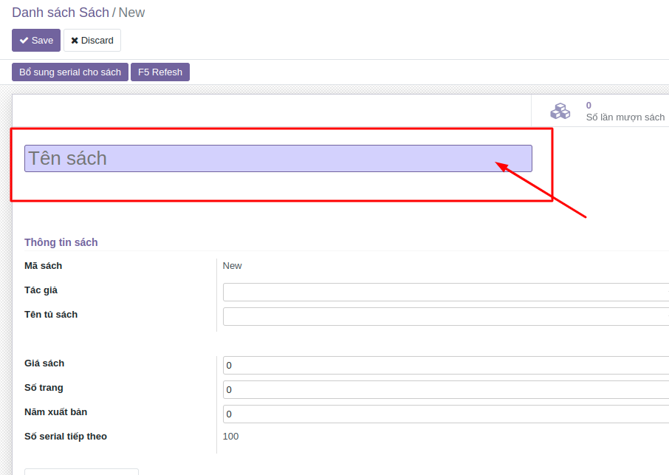
Chỉ nhận các file excel có định dạng .xls .xlsx
Không được chỉnh sửa tiêu đề dòng 1 ( in đậm)
Không được để trống các trường bắt buộc
Trường bắt buộc có nền màu sẫm như hình bên
Còn những trường nền trắng là có thể bỏ trống và bổ sung lúc nào cũng được

Các trường dạng selection như: “Tác giả, Thể loại, Nhà xuất bản, Kệ kho, Ngôn ngữ”
Thì giá trị của nó phải là đúng 100% như tên trên hệ thống.
Chú ý viết thường viết hoa và khoảng trắng.
Nên coppy giá trị trên hệ thống để pase vào

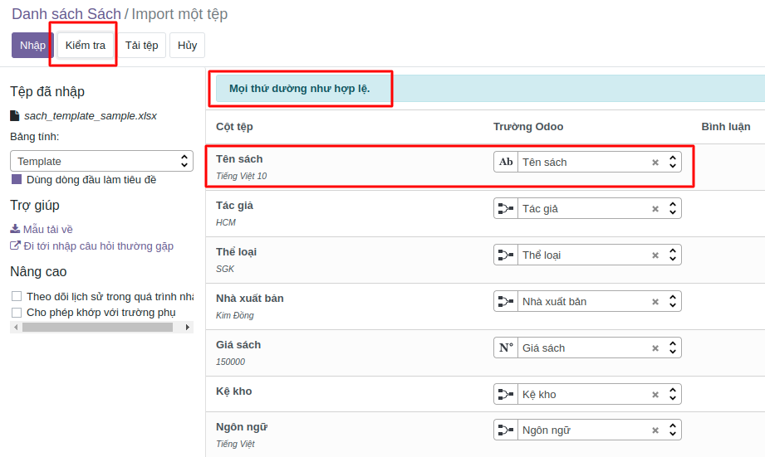
Khi tải file lên:
Cột tệp bên trái là cột của file excel
Trường Odoo là cột cần upload trên phần mềm
Nếu thấy không chính xác thì cần trỏ lại cho đúng, thường thì nếu để tên tiêu đề ở dòng 1
trùng với tên cột trên phần mềm thì hệ thống sẽ tự động liên kết đúng như hình

Sau đó bạn ấn Kiểm tra , nếu không sảy ra lỗi sẽ báo thông báo như hình.
Xong bạn ấn Nhập

